CROSSCHAIN



Nguồn: Thiên Thiên Telegram username: @ttaibl https://twitter.com/Thienthien1305
 | 1 | 2 | 3 | 4 | 5 | 6 | 7
Link | https://app.hop.exchange/ | https://cbridge.celer.network/#/transfer | https://www.portalbridge.com/#/transfer | https://app.debridge.finance/deswap | https://bridge.connext.network/ | https://www.orbiter.finance/
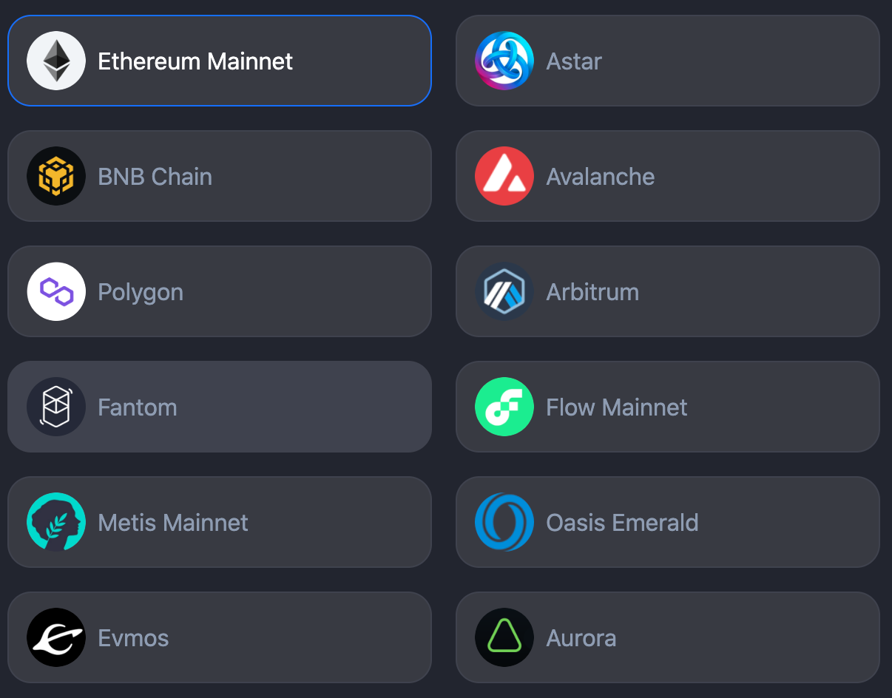

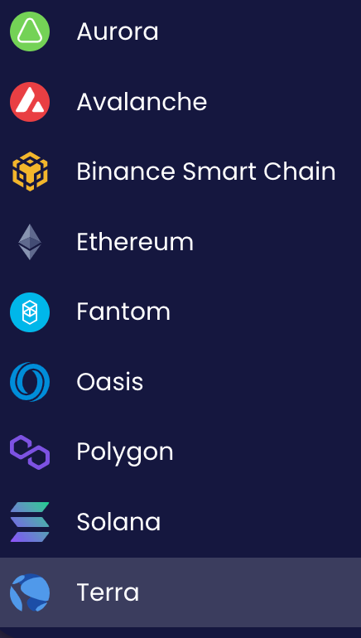
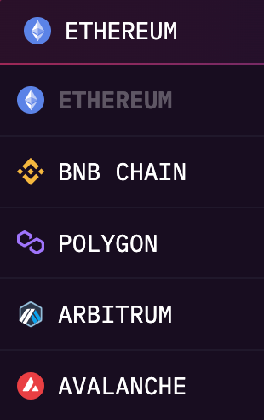
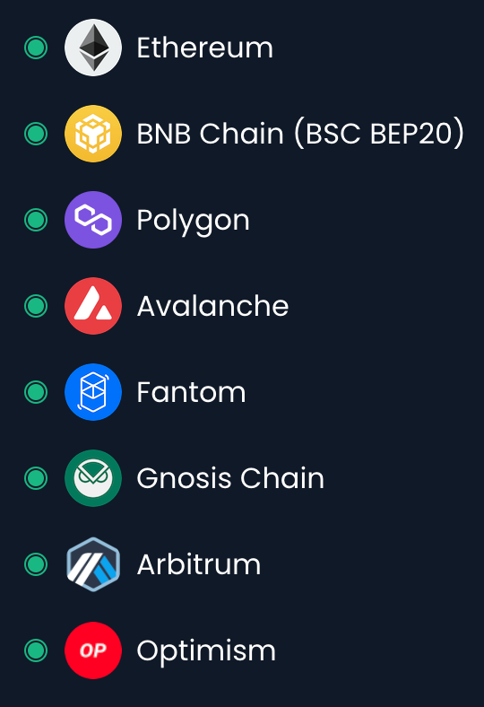
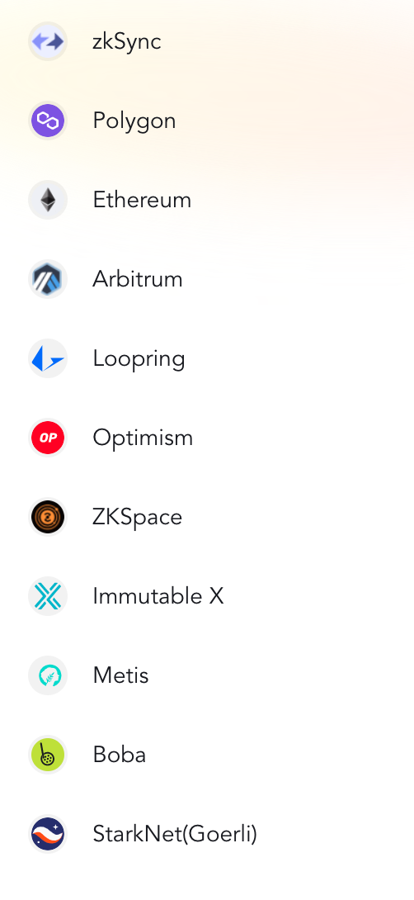

Hỗ trợ chuyển
qua lại giữa các
mạng lưới

